วัน,สัปดาห์ (ใช้)
บริษัท โตโยต้านนทบุรี ผู้จำหน่ายโตโยต้า จำกัด
ตารางการตรวจเช็คและบำรุงรักษา เครื่องเจียรจานเบรคแบบประชิด เดือน.........................พ.ศ.............
แผนก.......................................สาขา......................
 |  |  |  |  |  |  |  |  |  |  |  |  |  |  |  |  |  |  |  |  |  |  |  |  |  |  | ตำแหน่งที่ตั้ง

ผู้จัดการศูนย์บริการ |  |  | ผช.ผจก. / จนท. หน่วยงานซ่อมบำรุง |  |  |  |  |  |  |  |  |  |  |  |  |  |  |  |  |  |  |  |  |  |  |  | ผู้รับผิดชอบ

ประจำวัน | ลำดับ | รายละเอียดในการตรวจเช็ค ( ภาพประกอบหน้าที่ 3/4 ) |  |  | 1 | 2 | 3 | 4 | 5 | 6 | 7 | 8 | 9 | 10 | 11 | 12 | 13 | 14 | 15 | 16 | 17 | 18 | 19 | 20 | 21 | 22 | 23 | 24 | 25 | 26 | 27 | 28 | 29 | 30 | 31
 | 1 | ตรวจสอบอุปกรณ์ไฟฟ้า : อุปกรณ์ไฟฟ้า , สายไฟ และ สวิทช์ต่าง ๆ ต้องไม่ชำรุด
 | 2 | ตรวจสอบความครบถ้วนของอุปกรณ์ : ชุดกลึง , ขาตั้ง ,อุปกรณ์ประกอบชุดกลึงเข้ากับ
 |  | ล้อ , กล่องใส่น็อตยึดต่างๆ
 | 3 | ตรวจสอบใบมีด : ดูด้วยสายตา ถ้าบิ่นหรือชำรุดให้เปลี่ยนมุมมีด หรือใบมีดใหม่
 | 4 | ตรวจสอบการเดินของป้อมมีด : ดูด้วยสายตาต้องไม่สะดุด
 | 5 | การทำความสอาด : หลังจากใช้งานเสร็จแล้ว ใช้แปรงอ่อนปัดเศษเหล็กออก
 |  | ไม่ควรใช้ลมเป่าเพราะเศษเหล็กจะเข้าไปภายในตัวเครื่อง
ลงชื่อผู้รับผิดชอบ
ลงชื่อผู้ตรวจสอบ (หัวหน้างาน)

ประจำสัปดาห์ | ลำดับ | รายละเอียดในการตรวจเช็ค ( ภาพประกอบหน้าที่ 3/4 ) |  |  | สัปดาห์ที่ 1 |  |  |  |  |  |  |  | สัปดาห์ที่ 2 |  |  |  |  |  |  |  | สัปดาห์ที่ 3 |  |  |  |  |  |  |  | สัปดาห์ที่ 4
 | 1 | ตรวจสอบเพลาขับจาน : ตรวจสอบชุดเพลาขับจานต้องไม่แกว่ง
 | 2 | ตรวจสอบขาสไลด์ : ต้องสามารเลื่อนขึ้น-ลงได้ตามปกติ
ลงชื่อผู้รับผิดชอบ |  |  |  |  | สัปดาห์ที่ 1 ……………………… |  |  |  |  |  |  |  | สัปดาห์ที่ 2 ……………………… |  |  |  |  |  |  |  | สัปดาห์ที่ 3 ……………………… |  |  |  |  |  |  |  | สัปดาห์ที่ 4 ………………….
ลงชื่อผู้ตรวจสอบ (หัวหน้างาน) |  |  |  |  | สัปดาห์ที่ 1 ……………………… |  |  |  |  |  |  |  | สัปดาห์ที่ 2 ……………………… |  |  |  |  |  |  |  | สัปดาห์ที่ 3 ……………………… |  |  |  |  |  |  |  | สัปดาห์ที่ 4 ………………….

ü
û
ข้อปฎิบัติ |  |  |  | สัญลักษณ์ | บันทึกปัญหาที่พบและแนวทางการแก้ไข
1.ต้องตรวจเช็คตามหัวข้อที่กำหนดก่อนเริ่มปฎิบัติงานทุกวัน |  |  |  | ปกติ | วันที่ |  |  |  |  | ปัญหาที่พบ |  |  |  |  |  |  |  |  |  | แนวทางแก้ไข |  |  |  |  |  |  |  |  |  | ผู้บันทึก
2.หากพบว่ามีปัญหาให้แจ้งหัวหน้าช่างทันที |  |  |  | ไม่ปกติ
3.กรณีพบความผิดปกติหรือใช้งานไม่ได้ต้องแขวนป้ายห้ามใช้งาน |  |  |  | แก้ไขแล้ว
และแจ้งหัวหน้าให้รีบดำเนินการแจ้งซ่อมตามขั้นตอน

เอกสารฉบับที่ / วันที่ออกเอกสาร / วันที่มีผลบังคับใช้ : 3 / 20/12/2561 / 04/01/2562 |  |  |  |  |  |  |  |  |  |  |  |  |  |  |  |  |  |  |  |  |  |  |  |  |  |  |  |  |  |  |  | EF-OFF-180

เดือน
บริษัท โตโยต้านนทบุรี ผู้จำหน่ายโตโยต้า จำกัด
ตารางการตรวจเช็คและบำรุงรักษา เครื่องเจียรจานเบรคแบบประชิด เดือน.........................พ.ศ.............
แผนก.......................................สาขา......................

ประจำเดือน | ลำดับ | รายละเอียดในการตรวจเช็ค ( ภาพประกอบหน้าที่ 4/4 ) |  | ......ม.ค. | ......ก.พ. |  | .......มี.ค. | ......เม.ย. | ......พ.ค. | ......มิ.ย. | ......ก.ค. | ......ส.ค. | .......ก.ย. | .......ต.ค. | ......พ.ย. |  | ........ธ.ค.
 | 1 | ตรวจสอบสายไฟ DC และสายไฟ AC ถ้าชำรุดต้องเปลี่ยน
 | 2 | ตรวจสอบล้อรถว่ายังอยู่ในสภาพพร้อมใช้งานหรือไม่
ลงชื่อผู้ตรวจเช็ค (ช่างซ่อมบำรุง)
ลงชื่อผู้ตรวจสอบ (หัวหน้างาน)

ü
û
ข้อปฎิบัติ |  |  | สัญลักษณ์ | บันทึกปัญหาที่พบและแนวทางการแก้ไข
1.ต้องตรวจเช็คตามหัวข้อที่กำหนดก่อนเริ่มปฎิบัติงานทุกวัน |  |  | ปกติ | วันที่ |  | ปัญหาที่พบ |  |  |  |  | แนวทางแก้ไข |  |  |  |  | ผู้บันทึก
2.หากพบว่ามีปัญหาให้แจ้งหัวหน้าช่างทันที |  |  | ไม่ปกติ
3.กรณีพบความผิดปกติหรือใช้งานไม่ได้ต้องแขวนป้ายห้ามใช้งาน |  |  | แก้ไขแล้ว
และแจ้งหัวหน้าให้รีบดำเนินการแจ้งซ่อมตามขั้นตอน

เอกสารฉบับที่ / วันที่ออกเอกสาร / วันที่มีผลบังคับใช้ : 3 / 20/12/2561 / 04/01/2562 |  |  |  |  |  |  |  |  |  |  |  |  |  |  | EF-OFF-180

เจ้าของพื้นที่ (ใช้)
บริษัท โตโยต้านนทบุรี ผู้จำหน่ายโตโยต้า จำกัด
รายละเอียดการตรวจเช็คและบำรุงรักษา เครื่องเจียรจานเบรคแบบประชิด
( สำหรับผู้ปฏิบัติงาน )

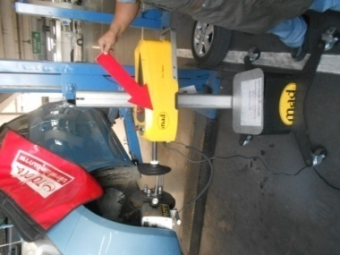
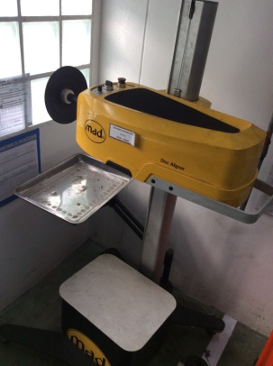
ประจำวัน |  |  | ประจำสัปดาห์
1.อุปกรณ์ไฟฟ้าต้องไม่ชำรุดอยู่ในสภาพพร้อมใช้งาน | 2. ตรวจสอบความครบถ้วนของอุปกรณ์ : ชุดกลึง , ขาตั้ง ,อุปกรณ์ | 3.ตรวจสอบใบมีดถ้าบิ่นให้เปลี่ยนมุมใหม่หรือเปลี่ยนใบใหม่ | 1. ตรวจสอบเพลาขับจาน : ตรวจสอบชุดเพลาขับจานต้องไม่แกว่ง
 | ประกอบชุดกลึงเข้ากับล้อ , กล่องใส่น็อตยึดต่างๆ

4.ตรวจสอบอัตราการป้อนมีด ต้องไม่สะดุด | 5.หลังจากเสร็จงานแล้วให้ใช้แปลงอ่อนปัด ห้ามใช้ลมเป่า |  | 2. ตรวจสอบขาสไลด์ : ต้องสามารเลื่อนขึ้น-ลงได้ตามปกติ
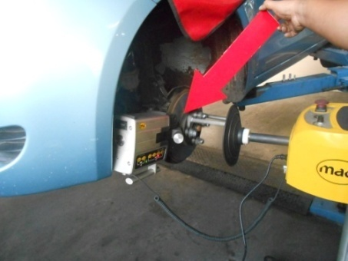

เอกสารฉบับที่ / วันที่ออกเอกสาร / วันที่มีผลบังคับใช้ : 3 / 20/12/2561 / 04/01/2562 |  |  |  | EF-OFF-180

ซ่อมบำรุง
บริษัท โตโยต้านนทบุรี ผู้จำหน่ายโตโยต้า จำกัด
รายละเอียดการตรวจเช็คและบำรุงรักษา เครื่องเจียรจานเบรคแบบประชิด
( สำหรับหน่วยงานซ่อมบำรุง )

ประจำเดือน
1.ตรวจสอบสายไฟ DC และ AC ถ้าชำรุดต้องเปลี่ยน | 2.ตรวจสอบล้อรถเข็น ต้องอยู่ในสภาพพร้อมใช้งาน


เอกสารฉบับที่ / วันที่ออกเอกสาร / วันที่มีผลบังคับใช้ : 3 / 20/12/2561 / 04/01/2562 |  | EF-OFF-180

